全体フロー
全体フロー

ゲーム起動

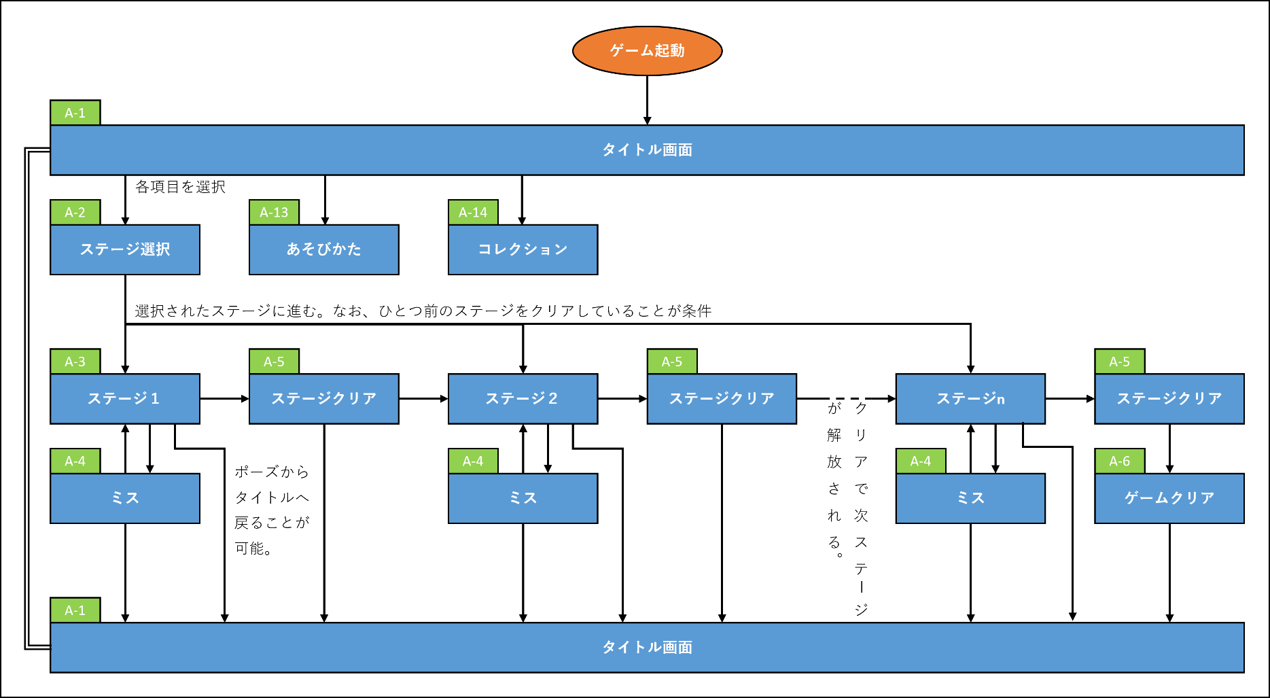
A-1
タイトル画面

各項目を選択
A-2
A-6
A-7
ステージ選択
あそびかた
コレクション

選択されたステージに進む。なお、ひとつ前のステージをクリアしていることが条件

A-3
A-5
A-3
A-5
A-3
A-5
ステージ１
ステージクリア
ステージ２
ステージクリア
クリアで次ステージが解放される。
ステージn
ステージクリア

A-4
ポーズから
タイトルへ
戻ることが
可能。
A-4
A-4
ミス
ミス
ミス

A-1
タイトル画面

機能一覧
機能一覧
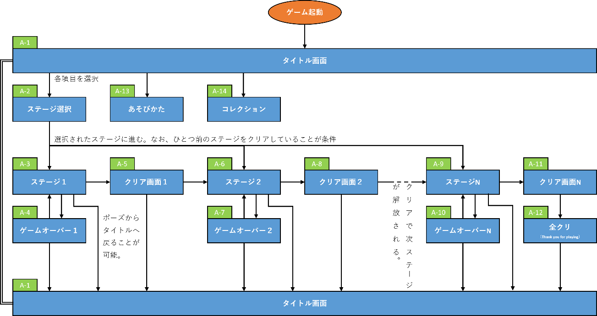
 | 番号 | 項目 | 機能/仕様 作業項目 | 備考
 | A-1 | タイトル画面
 |  |  | タイトル一枚絵
 |  |  | ステージ選択
 |  |  | あそびかた
 |  |  | コレクション
 | A-2 | ステージ選択
 |  |  | ステージ選択
 |  |  | ステージ概要の表示（エネミー数など）
 |  |  | 新ステージ解放仕様
 | A-3 | ステージ１
 |  |  | ステージ仕様
 |  |  | プレイヤー挙動・パラメータ
 |  |  | エネミー挙動・パラメータ
 |  |  | メインギミック仕様
 |  |  | プレイヤー変化仕様
 |  |  | プレイヤーイラスト

A-1_タイトル画面
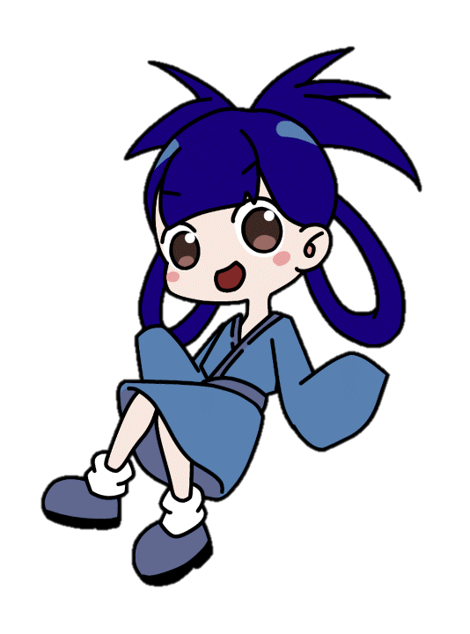
ロゴ
キャラクター
背景
ステージ選択ボタン
あそびかたボタン
コレクションボタン
キャラクターはカットインでも使用する立ち絵を使用。

ステージ選択

あそびかた

コレクション

A-2_ステージ選択
どこでいたずらする？ Stage Select
各ステージ選択ボタン
スクロール可能。
解放されたステージのみ表示
ステージ情報
枕：○○
見回り：○○
枕の数、見回りの人数、強化見回りの人数、特殊ギミックの有無など。
ステージスタートボタン

いたずらスタート！

A-3_ステージ
残り○○秒
≡
地図
💤
廊下
扉
部屋
敵
子ども⇔大人板
間取り図
プレイヤーキャラクター
エネミーA（寝ている人）
主
エネミーB（見回り）
プレイヤーキャラクターは扉をすり抜けて部屋を出入りする。
ひっくり返すボタン
移動スティック
ボタンに円形スライダーが付属。
ポーズボタン
返
残り時間
敵
小人
返

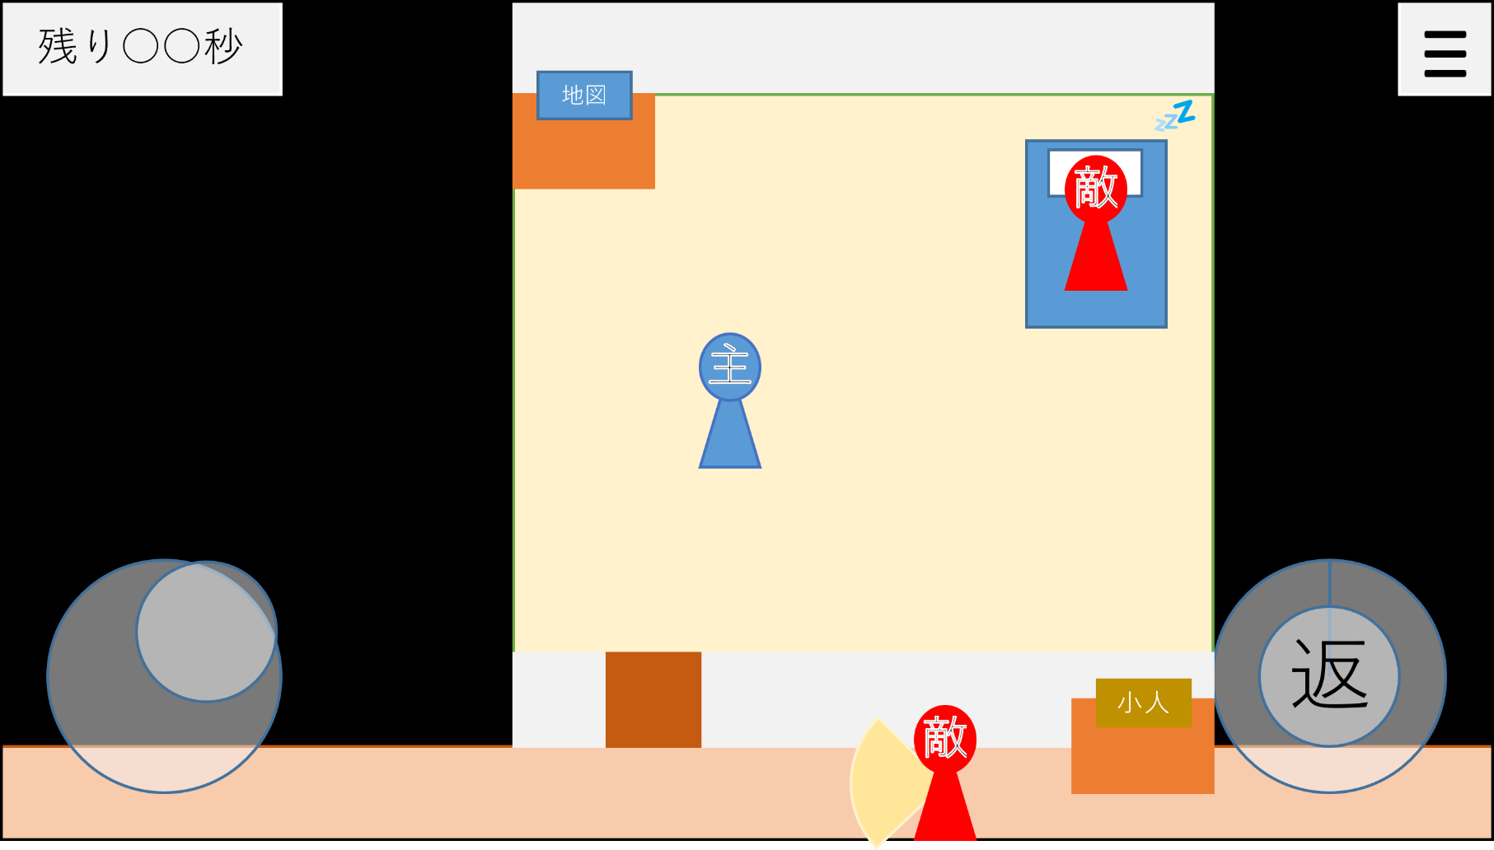
残り○○秒
残り○○秒
地図
💤
💤
≡
≡
敵
敵
カットイン
2秒程度出現
レイヤーはUIとゲーム画面の間

主
主

返
返
敵
小人


残り○○秒
残り○○秒
地図
💤
💤
≡
≡
ポーズ画面
PAUSE
敵
敵

つづける
主
主

タイトルに戻る

返
返
敵
小人

A-4_ミス
見つかってしまった！
見つかってしまった！
キャライラスト
もう1回ボタン
タイトルに戻るボタン

もう一回

タイトルに戻る

A-5_ステージクリア
いたずら成功！
いたずら成功！
キャライラスト
次のステージへボタン
タイトルに戻るボタン

次のステージへ

タイトルに戻る

A-6_あそびかた
あそびかた
いたずら成功！
キャライラスト
次のステージへボタン
移動キーで移動、「返」ボタン長押しでひっくり返します。
・
・
・
タイトルに戻るボタン
あそびかた説明

タイトルに戻る

A-7_コレクション
コレクション
コレクション
登場キャラクターなどのイラストと説明
ゆうかについてはカットインに使用したイラストを大きく表示、インゲームのイラストを小さく脇に置く。
エネミーやギミックのオブジェクトについてはインゲームで使用したものをそのまま貼り付ける。
ギミックについては、インゲームで見かけたもののみがここで説明を見られる。

タイトルに戻る

